Диаграмма состояний и переходов
 | enroll - зачислить
Определите набор тестов для покрытия процесса регистрации и исключения | section full - курс полный | Текущее состояния | Событие | Действие | Следующее состояние
 | isEnrolled - проверка зачисления на курс | пусто | создание курса | пусто | Accepting enrollment
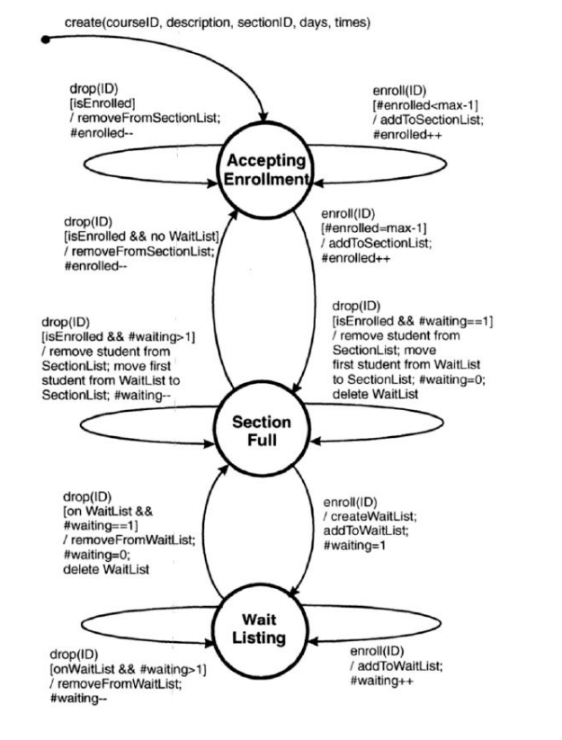
 | WaitList - лист ожидания | Accepting enrollment | enroll | добавить в список зачисленых, если его количество не превышает max-1 | Accepting enrollment
 | SectionList - список зачисленных | Accepting enrollment | enroll | записать в список зачисленных, если достигнуто максимальное количество студентов | Section Full
 | max- максимальное количество студентов | Section Full | drop | удалить студента из списка зачисленных, добавить единственного студента из списка ожидания в список зачисленных, удалить пустой список ожидания | Section Full
 | waiting - находятся в списке ожитания на сейчас | Section Full | enroll | создать список ожидания с первым ожидающим | Wait Listing
 | enrolled - находятся в списке зачисленных сейчас | Wait Listing | enroll | внести в список ожидающих, увеличить счетчик | Wait Listing
 | drop - исключить студента | Accepting enrollment | drop | удалить студента из списка зачисленных, если он там есть | Accepting enrollment
 |  | Section Full | drop | если студент зачислен на курс (нет в листе ожидания), то удалить его из списка | Accepting enrollment
 |  | Section Full | drop | если студент зачислен и список ожидающих больше одного студента, то удалить тужента из списка зачисленных и снести в него первого студента из списка ожидающих, уменьшить список ожидающих на 1 | Section Full
 |  | Wait Listing | drop | список ожиания существует и состоит из одного студента, то удалить запись из листа ожидания и сам лист | Section Full
 |  | Wait Listing | drop | если лист существует и количество стужентов больше одного, то удалить студента из листа ожидания | Wait Listing

